Лист1
№ | Дата выявления | Владелец конструкции / Собственник обьекта недвижимого им-ва / Лицо, управомоченное собственниками | Район города | Адрес размещения | Тип конструкции | Содержание | Фото конструкции
1 | 2023-10-09 | ИП Жильцов Александр Владимирович | Советский | ул. Бекетова, д. 78 | Не установленный Правилами тип | ПРОДУКТЫ | 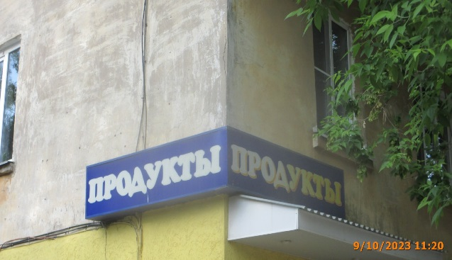
2 | 2023-10-11 | ИП Молякова Алла Валерьевна | Советский | пр.Гагарина, д. 17 | Не установленный Правилами тип | маленькие ЛЕДИ и ДЖЕНТЛЬМЕНЫ | 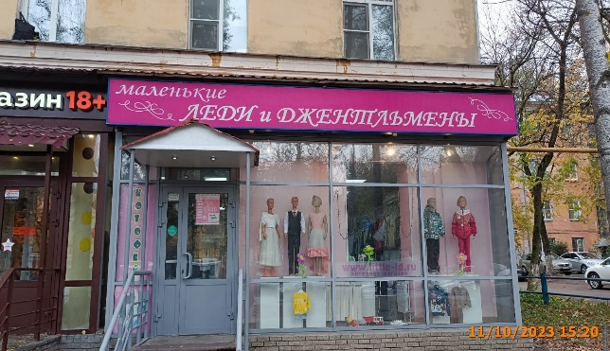
3 | 2023-10-11 | ИП Молякова Алла Валерьевна | Советский | пр.Гагарина, д. 17 | Не установленный Правилами тип | КОТОФЕЙ | 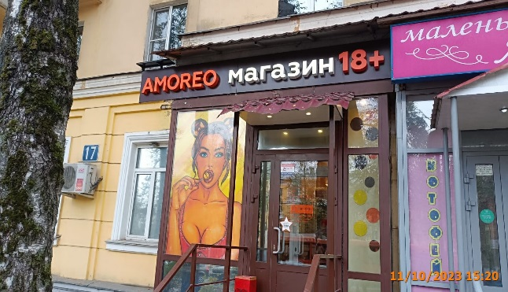
4 | 2023-10-11 | ИП Молякова Алла Валерьевна | Советский | пр.Гагарина, д. 17 | Не установленный Правилами тип | www.little-Id.ru интернет-магазин
5 | 2023-10-11 | ИП Школьник Марк Ильич | Советский | пр.Гагарина, д. 17 | Не установленный Правилами тип | МАСТЕР КРЕПЕЖ | 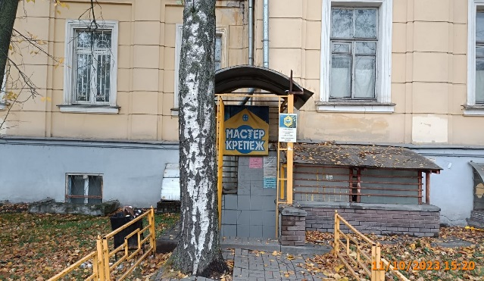
6 | 2023-10-11 | ИП Пендина Алеся Сергеевна | Советский | пр.Гагарина, д. 17 | Настенная конструкция | AMOREO магазин 18+
7 | 2023-10-11 | ИП Пендина Алеся Сергеевна | Советский | пр.Гагарина, д. 17 | Не установленный Правилами тип | Изображение девушки
8 | 2023-10-11 | ИП Труфанова Елена Юрьевна | Советский | пр.Гагарина, д. 17 | Не установленный Правилами тип | ПРОДУКТЫ ОТ ПАЛЫЧА фирменый магазин | 